Sheet1
考虑到今后对于测试工具的维护成本，优化了其服务器写法——服务器主程序中将各请求同一接口，并依据不同请求内容标识去调用各个模块
——实现过程：
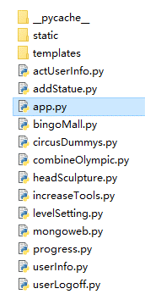
 | 主程序——app.py——核心功能——

 | templates路径下webtest.html—— | ——测试工具网页上各功能模块的提交按键都会发送模块信息至后台
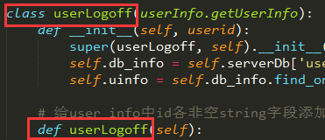

 | 流程概要——以[创建新ID]为例——

 | 点击WEB端[创建新ID]——其id—‘userLogoff'被赋值给了button_Option的value并提交至后台

 | 后台依据’userLogoff‘通过 加载 并创建同名对象、调用同名方法

 | ——由此，通过调用方法的内容——即对user_info进行修改，实现了注销ID的功能

——维护、新增功能：

1.活动删除ID——只需要删除单个表单内用户ID的活动/以及数据结构与现今相同的组队类活动，html中直接仿照现有格式写入对应位置（限时活动/火箭活动下方）
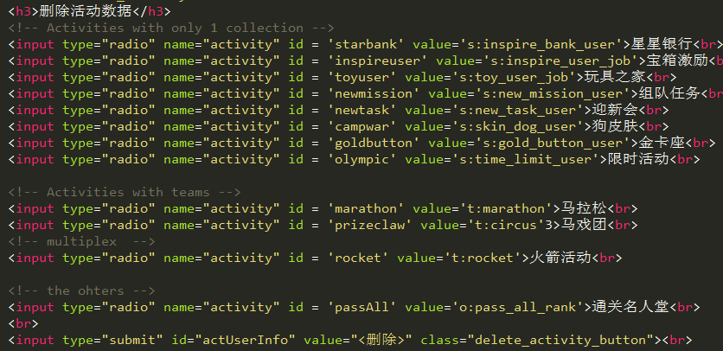
 |  | 格式中，id随意，value需要包含数据所在表单名称或表单关键字，其他照搬

 |  | 特殊类活动（如通关活动不能直接以id进行检索）需添加额外的处理逻辑

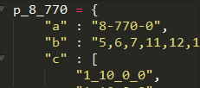

2.集市数据设置节点——html中依照现有格式添加节点， 文件中创建与节点value值相同的属性—— 内容为当前id在user_house中除首行外所有数据

3.新增功能——html中创建新元素与相应submit、创建同新元素相应submit的id值相同的.py文件作为被引用的模块——模块内创建同名类、类中有同名函数可供调用——实现功能

